Gráficos
Volver al índice

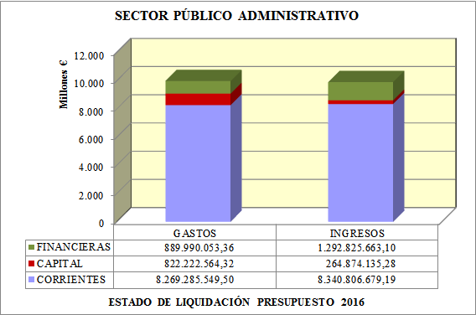
SPA1A

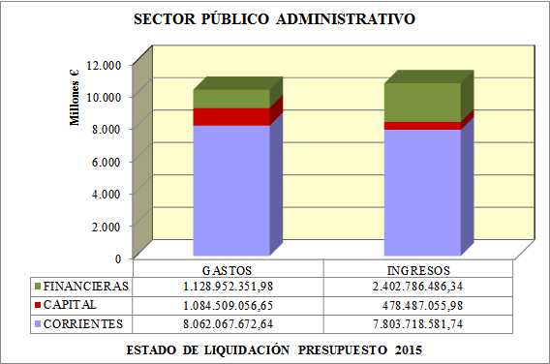
SPA1B

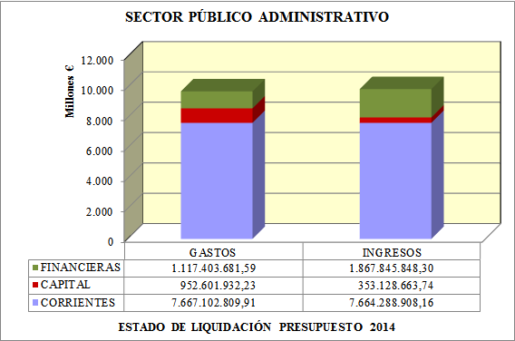
SPA1C

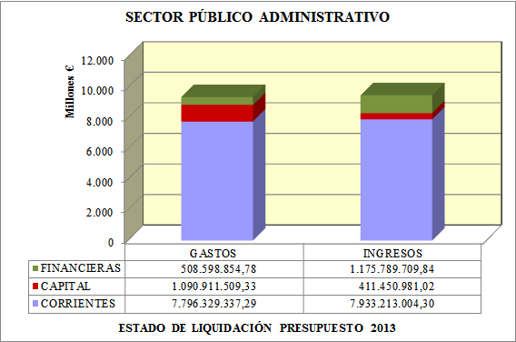
SPA1D

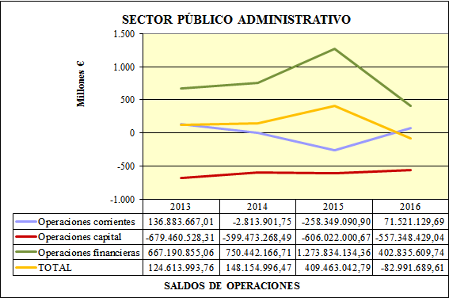
EVI_G

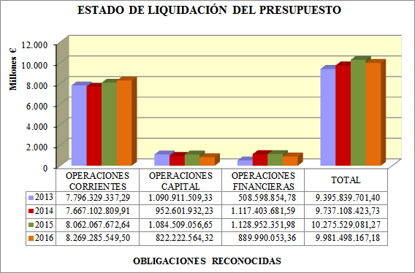
EVGASTOS

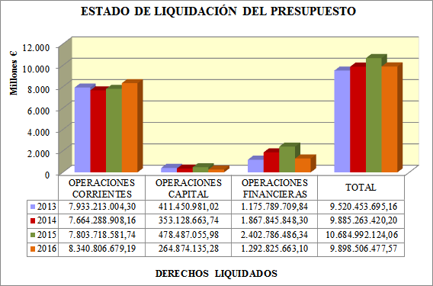
EVINGRESOS

A1EP

 | Porcentaje de modificaciones de crédito realizadas en el ejercicio.

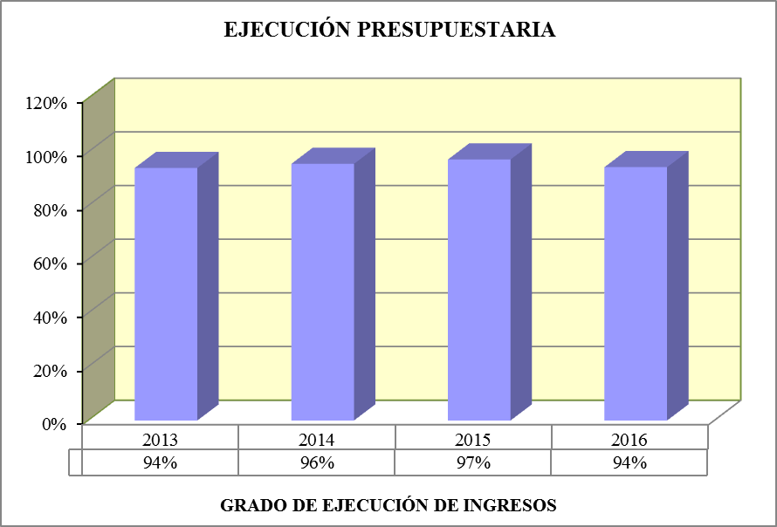
A2EP

 | Porcentaje que representan los derechos reconocidos liquidados en el ejercicio con respecto al presupuesto definitivo.

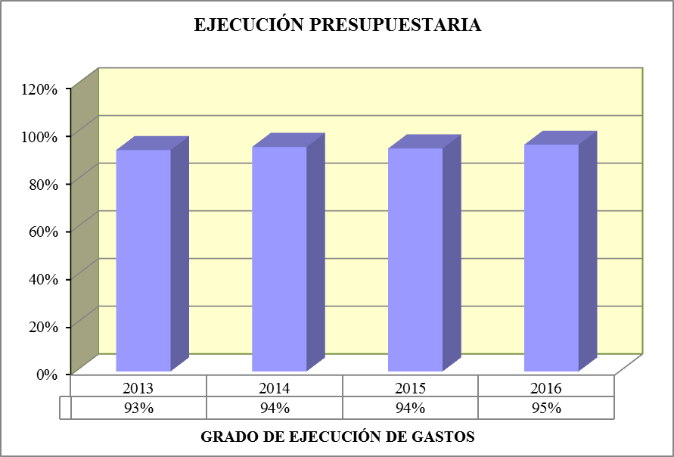
A3EP

 | Porcentaje que representan las obligaciones reconocidas en el ejercicio con respecto al presupuesto definitivo.

A4EP

 | Porcentaje que representan los ingresos líquidos del ejercicio, sobre los derechos reconocidos netos del mismo.

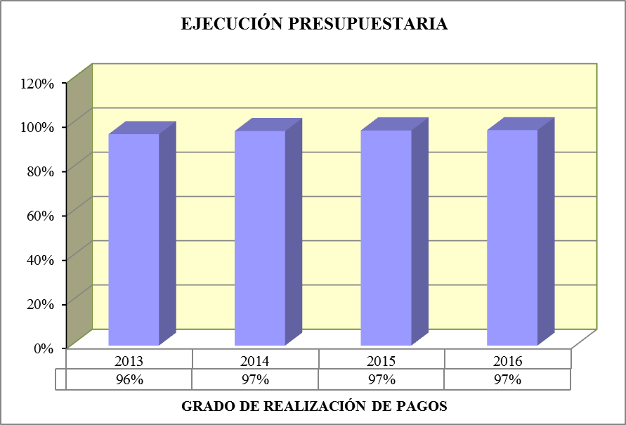
A5EP

 | Porcentaje que representan los pagos realizados en el ejercicio sobre las obligaciones reconocidas netas del mismo. Es un indicador de la ejecución de los pagos.

A6EP

 | Días que, en tiempo medio, se tarda en recaudar los derechos derivados de la ejecución del presupuesto de ingresos.

A7PE

 | Días que, en tiempo medio, se tarda en pagar a los acreedores derivados de la ejecución del presupuesto de gastos.

A1IP

 | Se define como el porcentaje que representan los ingresos procedentes de transferencias, tanto corrientes como de capital, en relación al total de ingresos reconocidos.

A2IP

 | Porcentaje que representan los ingresos procedentes de los capítulos 1 a 8, respecto al total de ingresos.

A3IP

 | Porcentaje que representan los ingresos de origen tributario, respecto al total de ingresos.

AIPS

 | Porcentaje que representan los gastos corrientes respecto al total de gastos.

A2PS

 | Porcentaje que suponen los gastos de personal con respecto al volumen total de obligaciones reconocidas por operaciones corrientes.

A3PS

 | Porcentaje que suponen las obligaciones reconocidas con cargo a los capítulos 1.Gastos de personal, y 3.Gastos financieros, en relación con el volumen total de créditos gastados en operaciones corrientes

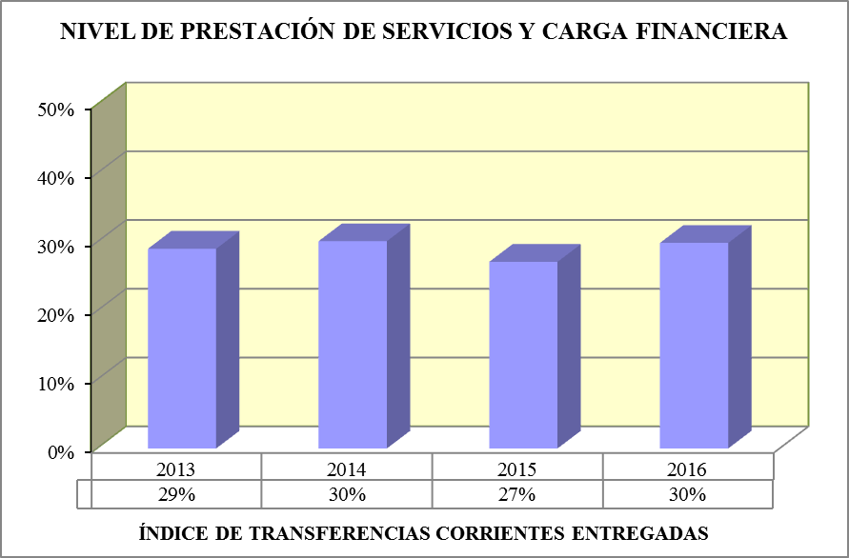
A4PS

 | Porcentaje que representan las transferencias y subvenciones entregadas con respecto al volumen de créditos gastados en operaciones corrientes.

A5PS

 | Porcentaje que representan los gastos de inversión respecto al total de gastos.

A6PS

 | Porcentaje que representan las obligaciones reconocidas procedentes de gastos financieros y amortizaciones de pasivos financieros con respecto a los ingresos corrientes.

AM1RP

 | Diferencia entre la suma de los derechos reconocidos netos en los capítulos 1, 2, 3 y 5 de ingresos, y el importe de las obligaciones reconocidas netas en los capítulos 1, 2 y 3 de gastos.

AM2RP

 | Diferencia entre los derechos liquidados por todas las operaciones corrientes, capítulos 1 a 5, ambos inclusive, y de las obligaciones de la misma naturaleza reconocidas por los capítulos 1 a 4 del estado de gastos, ambos inclusive.

AM3RP

 | Diferencia entre los derechos liquidados por los capítulos 1 a 5, ambos inclusive, del estado de ingresos, y de las obligaciones reconocidas por los capítulos 1, 2 y 4 del estado de gastos, minorada en el importe de una anualidad teórica de amortización de los préstamos y empréstitos propios y avalados a terceros pendientes de reembolso.

AM4RP

 | Diferencia entre los derechos reconocidos netos en los capítulos 1 a 7 de ingresos, menos las obligaciones reconocidas netas en los capítulos 1 a 7 de gastos.

AM5RP

 | Diferencia entre los derechos presupuestarios netos liquidados durante el ejercicio y las obligaciones presupuestarias netas reconocidas durante el mismo periodo.

A1RP

 | Porcentaje que representa el resultado presupuestario ajustado del ejercicio respecto del total de obligaciones reconocidas netas.

2013 | -3%
2014 | -12%
2015 | -17%
2016 | -10%
A2RP

 | Porcentaje que representa el ahorro neto, definido anteriormente como el saldo de operaciones corrientes teniendo en cuenta la amortización de pasivos financieros, con respecto a los derechos reconocidos netos por operaciones corrientes.

A3RP

 | porcentaje que representa el margen bruto de funcionamiento sobre el importe de la suma de la carga financiera de la deuda.

A1RH

 | Determina el gasto medio por habitante realizado por el sector público administrativo en el ejercicio e indica cuántos euros corresponden a cada ciudadano de distribuirse entre ellos el importe de la totalidad de los gastos ejecutados u obligaciones reconocidas netas en el ejercicio.

A2RH

 | Determina el gasto medio por habitante en inversiones realizado por el sector público administrativo en el ejercicio.

A3RH

 | Determina el gasto medio por habitante destinado a gastos financieros y amortizaciones de las deudas emitidas o contraídas por el sector público administrativo.

A4RH

 | Determina el volumen medio de ingresos por habitante liquidados en el ejercicio.

A5RH

 | Determina la aportación media efectuada por habitante al presupuesto del sector público administrativo a través de los tributos.

A6RH

 | Determina la aportación media efectuada por habitante al presupuesto del sector público administrativo a través de los impuestos.

A7RH

 | Indica cuántos euros corresponden a cada habitante si se distribuyera entre ellos el importe del superávit o déficit resultante de la liquidación del presupuesto, y por tanto la cantidad que hipotéticamente sería necesaria, o sobraría, por habitante para cuadrar el presupuesto, en función de su déficit o superávit.

A1
 | 2008 | 2009
1 | 1 | 1
Volver al índice
Anexo 1
Nº | EJECUCIÓN PRESUPUESTARIA | 2013 | 2014 | 2015 | 2016
1 | ÍNDICE DE MODIFICACIONES PRESUPUESTARIAS | 5% | 2% | 9% | 5%
2 | GRADO DE EJECUCIÓN DE GASTOS | 93% | 94% | 94% | 95%
3 | GRADO DE EJECUCIÓN DE INGRESOS | 94% | 96% | 97% | 94%
4 | GRADO DE REALIZACIÓN DE LOS COBROS | 97% | 97% | 97% | 97%
5 | GRADO DE REALIZACIÓN DE LOS PAGOS | 96% | 97% | 97% | 97%
6 | PERIODO MEDIO DE COBRO | 12 | 12 | 11 | 10
7 | PERIODO MEDIO DE PAGO | 16 | 11 | 10 | 10
Nº | INGRESOS PRESUPUESTARIOS | 2013 | 2014 | 2015 | 2016
1 | ÍNDICE DE TRANSFERENCIAS RECIBIDAS | 30% | 27% | 26% | 31%
2 | AUTONOMÍA | 88% | 81% | 78% | 87%
3 | AUTONOMÍA FISCAL | 56% | 53% | 51% | 55%
Nº | NIVEL DE PRESTACIÓN DE SERVICIOS Y CARGA FINANCIERA | 2013 | 2014 | 2015 | 2016
1 | ÍNDICE DE GASTOS CORRIENTES | 83% | 79% | 78% | 83%
2 | ÍNDICE DE GASTOS DE PERSONAL | 49% | 50% | 49% | 48%
3 | ÍNDICE DE RIGIDEZ DE LOS GASTOS | 53% | 54% | 53% | 51%
4 | ÍNDICE DE TRANSFERENCIAS CORRIENTES ENTREGADAS | 29% | 30% | 27% | 30%
5 | ÍNDICE DE INVERSIÓN | 12% | 10% | 11% | 8%
6 | CARGA FINANCIERA GLOBAL | 9% | 17% | 18% | 14%
Nº | RESULTADO PRESUPUESTARIO | 2013 | 2014 | 2015 | 2016
1 | MARGEN BRUTO DE FUNCIONAMIENTO | -112,383,234.55 | -72,045,523.37 | -394,340,194.53 | -324,895,330.49
2 | AHORRO BRUTO | 136,883,667.01 | -2,813,901.75 | -258,349,090.90 | 71,521,129.69
3 | AHORRO NETO | -273,409,675.61 | -930,866,014.27 | -1,358,011,157.60 | -811,576,934.61
4 | NECESIDAD O CAPACIDAD DE FINANCIACIÓN | -542,576,861.30 | -602,287,170.24 | -864,371,091.57 | -485,827,299.35
5 | RESULTADO PRESUPUESTARIO | 124,613,993.76 | 148,154,996.47 | 409,463,042.79 | -82,991,689.61
6 | ÍNDICE DE RESULTADO PRESUPUESTARIO AJUSTADO | 1% | 2% | 4% | -1%
7 | ÍNDICE DE AHORRO NETO | -3% | -12% | -17% | -10%
8 | ÍNDICE DE RIESGO | -15% | -6% | -28% | -28%
Nº | RESULTADOS POR HABITANTE | 2013 | 2014 | 2015 | 2016
1 | GASTO PÚBLICO POR HABITANTE | 3,728.69 | 3,902.98 | 4,156.68 | 4,078.21
2 | INVERSIÓN POR HABITANTE | 432.92 | 381.84 | 438.71 | 335.94
3 | CARGA FINANCIERA POR HABITANTE | 289.04 | 515.06 | 572.32 | 471.72
4 | INGRESOS PÚBLICOS POR HABITANTE | 3,778.15 | 3,962.36 | 4,322.32 | 4,044.30
5 | INGRESOS TRIBUTARIOS POR HABITANTE | 2,133.80 | 2,098.97 | 2,201.91 | 2,222.53
...

A3.1
...
Volver al índice
4 TRANSFERENCIAS CORRIENTES | 2,175,304,985.21 | 157,453,406.68 | 2,332,758,391.89 | 2,264,247,604.50 | 2,204,486,610.04 | 59,760,994.46
TOTAL OPERACIONES CORRIENTES | 7,768,904,275.48 | 340,213,553.53 | 8,109,117,829.01 | 7,796,329,337.29 | 7,574,418,409.60 | 221,910,927.69
6 INVERSIONES REALES | 496,854,085.10 | 63,691,466.52 | 560,545,551.62 | 476,712,597.93 | 425,537,400.70 | 51,175,197.23
7 TRANSFERENCIAS DE CAPITAL | 634,123,239.48 | 45,642,709.81 | 679,765,949.29 | 614,198,911.40 | 465,598,921.57 | 148,599,989.83
TOTAL OPERACIONES DE CAPITAL | 1,130,977,324.58 | 109,334,176.33 | 1,240,311,500.91 | 1,090,911,509.33 | 891,136,322.27 | 199,775,187.06
TOTAL OPERACIONES NO FINANCIERAS | 8,899,881,600.06 | 449,547,729.86 | 9,349,429,329.92 | 8,887,240,846.62 | 8,465,554,731.87 | 421,686,114.75
8 ACTIVOS FINANCIEROS | 303,770,316.00 | 2,017,288.00 | 305,787,604.00 | 98,305,512.16 | 98,305,512.16 | 0.00
9 PASIVOS FINANCIEROS | 460,864,096.00 | 273,587.89 | 461,137,683.89 | 410,293,342.62 | 410,293,342.62 | 0.00
TOTAL OPERACIONES FINANCIERAS | 764,634,412.00 | 2,290,875.89 | 766,925,287.89 | 508,598,854.78 | 508,598,854.78 | 0.00
AJUSTE POR CONSOLIDACIÓN | 0.00 | 0.00 | 0.00 | 0.00 | 0.00 | 0.00
 | 2008 | 2009
1 | 1 | 1
TOTAL GENERAL | 9,664,516,012.06 | 451,838,605.75 | 10,116,354,617.81 | 9,395,839,701.40 | 8,974,153,586.65 | 421,686,114.75

A3.2
...
Volver al índice
4 TRANSFERENCIAS CORRIENTES | 2,124,631,624.13 | 225,596,374.13 | 2,350,227,998.26 | 2,311,376,412.55 | 2,256,798,122.29 | 54,578,290.26
TOTAL OPERACIONES CORRIENTES | 7,782,628,558.99 | 155,425,223.37 | 7,938,053,782.36 | 7,667,102,809.91 | 7,539,161,482.62 | 127,941,327.29
6 INVERSIONES REALES | 517,772,267.68 | 49,688,345.39 | 567,460,613.07 | 424,005,588.15 | 368,701,461.48 | 55,304,126.67
7 TRANSFERENCIAS DE CAPITAL | 605,838,446.86 | -13,713,306.40 | 592,125,140.46 | 528,596,344.08 | 411,989,951.88 | 116,606,392.20
TOTAL OPERACIONES DE CAPITAL | 1,123,610,714.54 | 35,975,038.99 | 1,159,585,753.53 | 952,601,932.23 | 780,691,413.36 | 171,910,518.87
TOTAL OPERACIONES NO FINANCIERAS | 8,906,239,273.53 | 191,400,262.36 | 9,097,639,535.89 | 8,619,704,742.14 | 8,319,852,895.98 | 299,851,846.16
8 ACTIVOS FINANCIEROS | 248,907,513.00 | 40,008,500.00 | 288,916,013.00 | 189,351,569.07 | 189,351,569.07 | 0.00
9 PASIVOS FINANCIEROS | 988,653,410.16 | -38,619,106.73 | 950,034,303.43 | 928,052,112.52 | 928,052,112.52 | 0.00
TOTAL OPERACIONES FINANCIERAS | 1,237,560,923.16 | 1,389,393.27 | 1,238,950,316.43 | 1,117,403,681.59 | 1,117,403,681.59 | 0.00
AJUSTE POR CONSOLIDACIÓN | 0.00 | 0.00 | 0.00 | 0.00 | 0.00 | 0.00
 | 2008 | 2009
1 | 1 | 1
TOTAL GENERAL | 10,143,800,196.69 | 192,789,655.63 | 10,336,589,852.32 | 9,737,108,423.73 | 9,437,256,577.57 | 299,851,846.16

A3.3
...
Volver al índice
4 TRANSFERENCIAS CORRIENTES | 2,173,805,666.92 | 200,850,774.02 | 2,374,656,440.94 | 2,188,165,121.85 | 2,145,192,532.72 | 42,972,589.13
TOTAL OPERACIONES CORRIENTES | 7,832,866,599.52 | 541,897,637.62 | 8,374,764,237.14 | 8,062,067,672.64 | 7,935,875,684.32 | 126,191,988.32
6 INVERSIONES REALES | 518,829,618.09 | -21,367,367.12 | 497,462,250.97 | 415,348,176.99 | 387,041,208.24 | 28,306,968.75
7 TRANSFERENCIAS DE CAPITAL | 644,252,300.40 | 81,017,055.54 | 725,269,355.94 | 669,160,879.66 | 538,383,316.94 | 130,777,562.72
TOTAL OPERACIONES DE CAPITAL | 1,163,081,918.49 | 59,649,688.42 | 1,222,731,606.91 | 1,084,509,056.65 | 925,424,525.18 | 159,084,531.47
TOTAL OPERACIONES NO FINANCIERAS | 8,995,948,518.01 | 601,547,326.04 | 9,597,495,844.05 | 9,146,576,729.29 | 8,861,300,209.50 | 285,276,519.79
8 ACTIVOS FINANCIEROS | 297,118,368.00 | -10,722,710.00 | 286,395,658.00 | 29,290,285.28 | 29,290,285.28 | 0.00
9 PASIVOS FINANCIEROS | 808,589,144.30 | 291,827,265.00 | 1,100,416,409.30 | 1,099,662,066.70 | 1,099,661,501.93 | 564.77
TOTAL OPERACIONES FINANCIERAS | 1,105,707,512.30 | 281,104,555.00 | 1,386,812,067.30 | 1,128,952,351.98 | 1,128,951,787.21 | 564.77
AJUSTE POR CONSOLIDACIÓN | 0.00 | 0.00 | 0.00 | 0.00 | 0.00 | 0.00
 | 2008 | 2009
1 | 1 | 1
TOTAL GENERAL | 10,101,656,030.31 | 882,651,881.04 | 10,984,307,911.35 | 10,275,529,081.27 | 9,990,251,996.71 | 285,277,084.56

A3.4
...
Volver al índice
4 TRANSFERENCIAS CORRIENTES | 2,218,153,720.86 | 277,266,046.06 | 2,495,419,766.92 | 2,471,752,706.83 | 2,442,357,331.93 | 29,395,374.90
TOTAL OPERACIONES CORRIENTES | 7,887,848,302.01 | 562,172,145.53 | 8,450,020,447.54 | 8,269,285,549.50 | 8,103,592,739.30 | 165,692,810.20
6 INVERSIONES REALES | 541,670,665.36 | -50,911,782.13 | 490,758,883.23 | 365,391,127.74 | 333,506,096.07 | 31,885,031.67
7 TRANSFERENCIAS DE CAPITAL | 652,478,874.00 | -34,839,307.03 | 617,639,566.97 | 456,831,436.58 | 389,902,067.07 | 66,929,369.51
TOTAL OPERACIONES DE CAPITAL | 1,194,149,539.36 | -85,751,089.16 | 1,108,398,450.20 | 822,222,564.32 | 723,408,163.14 | 98,814,401.18
TOTAL OPERACIONES NO FINANCIERAS | 9,081,997,841.37 | 476,421,056.37 | 9,558,418,897.74 | 9,091,508,113.82 | 8,827,000,902.44 | 264,507,211.38
8 ACTIVOS FINANCIEROS | 62,920,805.00 | -10,722,829.00 | 52,197,976.00 | 6,891,989.06 | 6,837,336.29 | 54,652.77
9 PASIVOS FINANCIEROS | 878,609,218.00 | 5,287,669.33 | 883,896,887.33 | 883,098,064.30 | 881,944,177.34 | 1,153,886.96
TOTAL OPERACIONES FINANCIERAS | 941,530,023.00 | -5,435,159.67 | 936,094,863.33 | 889,990,053.36 | 888,781,513.63 | 1,208,539.73
AJUSTE POR CONSOLIDACIÓN | 0.00 | 0.00 | 0.00 | 0.00 | 0.00 | 0.00
 | 2008 | 2009
1 | 1 | 1
TOTAL GENERAL | 10,023,527,864.37 | 470,985,896.70 | 10,494,513,761.07 | 9,981,498,167.18 | 9,715,782,416.07 | 265,715,751.11

